Instrucciones
Instrucciones

El siguiente posee las instrucciones para generar un documento excel de importacion para el sistema de acreditacion Duoc UC. Por ningun motivo use este documento como archivo de importacion es solo informativo.

ENCABEZADOS

El encabezado principal del excel debe estar conformado por las siguientes celdas:

identificador | nombre | apellido | email | telefono | grupo | otro_grupo | validador | evento

A continuacion cada columan posee ciertas reglas que se deben cumplir para realizar una buena importacion.

VALORES

identificador (campo obligatorio) |  | La columna identificador representa el id con el que el asistente se identifica dentro del evento, los valores posibles para este campo son el RUN del asistente y en caso de no poseer RUN se puede colocar algun valor generado que ayude a la organizacion de estos. Ejemplo: Numero de evento + "-" (guion) + Numero de iteracion = 127-1, 127-2, 127.3... (Se debe generar manualmente)

nombre |  | Se indica el nombre del asistente, puede permanecer en blanco.

apellido |  | Se indica el apellido del asistente, puede permanecer en blanco.

email |  | Se indica el correo del asistente, puede permanecer en blanco. Sin embargo si se indica un correo debe poseer el formato de correo@company.com en caso contrario no se registrara el asistente.

telefono |  | Se indica el numero de telefono del asistente, puede permanecer en blanco. Sin embargo si se indica un numero de telefono este debe tener el formato 111111111. Ej: 941310557 (9 digitos) en caso contrario el asistente no se registrara.

grupo |  | Se indica el titulo del grupo del asistente, puede permanecer en blanco. Sin embargo para poder indicar el grupo se debe indicar la siguiente lista como valores posibles (En caso de agregar un grupo que no se encuentre en la lista o poseer algun error ortografico el asistente no se registrara). |  |  |  |  |  |  | Listado de valores posibles para este campo
 |  |  |  |  |  |  |  |  | Alumno Duoc UC | Organizacion Empresarial | Otros
 |  |  |  |  |  |  |  |  | Docente Duoc UC | Comunidad Local
 |  |  |  |  |  |  |  |  | Administrativo Duoc UC | Organismo Publico
 |  |  |  |  |  |  |  |  | Titulado Duoc UC | Institucion de Educacion
otro_grupo |  | Se indica el grupo alternativo cuando el valor de "grupo" es Otros se puede dejar en blanco o colocar cualquier texto que se considere.

validador |  | Aqui se indica el estado en que el asistente se inscribe en el evento. Los valores aceptador por este campo son 1 y 0. 1 representa a un asistente acreditado y el 0 a un asistente no acreditado.

evento |  | 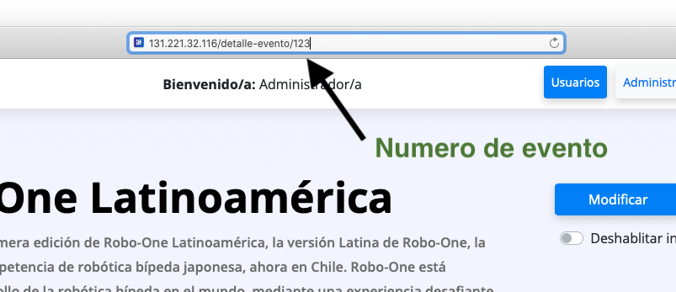 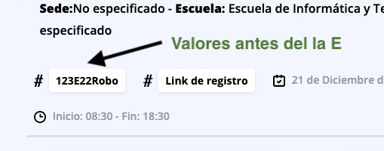 En este campo se indica el Nº de evento al cual los asistentes se van a registrar para obtener este numero vaya a la vista de detallada del evento en el sistema acreditador. 1.- Puede extraerlo de la URL en la parte superior de la pantalla. 2.- Puede extraerlo del codigo de evento, el numero de evento son los digitos antes del la letra E.

Click aquí para visualizar un ejemplo

